Karte
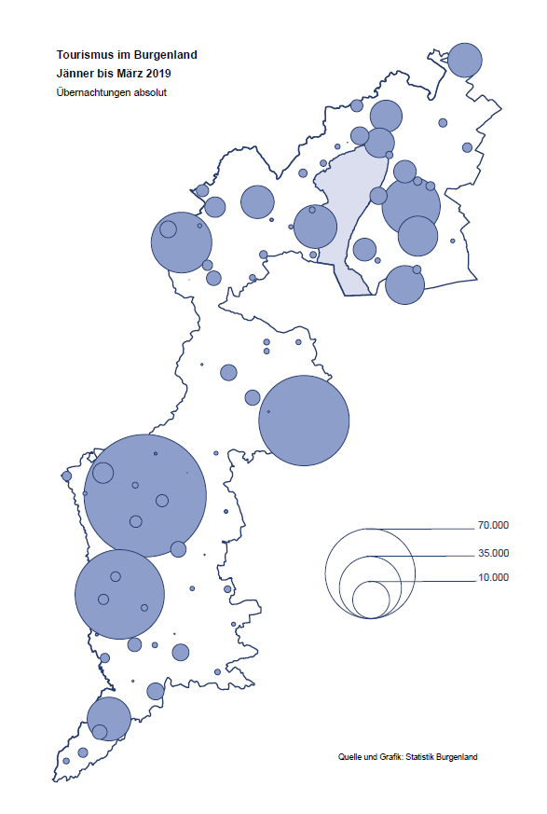

Bgld
Ankünfte nach Unterkunftsart |  |  |  |  |  |  |  | Übernachtungen nach Unterkunftsart |  |  |  |  |  |  |  | Daten für Grafik 2:
März 2019 |  |  |  |  |  |  |  | März 2019 |  |  |  |  |  |  |  |  | Monat | 2019 | 2018 | Ø 2008-2018 | 2018 | 2017 | 2016 | 2015 | 2014 | 2013 | 2012 | 2011 | 2010 | 2009 | 2008

Unterkunftsart | Ankünfte |  |  |  |  |  |  | Unterkunftsart | Übernachtungen |  |  |  |  |  |  |  |  | 446,392 | 3,050,564 | 2,942,790 | 3,050,564 | 3,092,657 | 3,084,012 | 2,914,691 | 2,912,637 | 2,853,243 | 2,938,655 | 2,933,357 | 2,911,034 | 2,866,984 | 2,812,852
 | Inländer |  | Ausländer |  | insgesamt |  |  |  | Inländer |  | Ausländer |  | insgesamt
 | 2018 | 2019 | 2018 | 2019 | 2018 | 2019 | % |  | 2018 | 2019 | 2018 | 2019 | 2018 | 2019 | % | Jänner | 1 | 142,561 | 145,246 | 133,615 | 145,246 | 145,386 | 144,674 | 134,038 | 133,981 | 132,179 | 136,230 | 128,519 | 131,684 | 122,258 | 115,574
 |  |  |  |  |  |  |  |  |  |  |  |  |  |  |  | Feber | 2 | 140,588 | 142,295 | 135,302 | 142,295 | 142,728 | 145,581 | 135,782 | 142,631 | 131,305 | 135,387 | 132,050 | 130,518 | 123,475 | 126,575
Burgenland | 50,702 | 50,837 | 9,835 | 8,595 | 60,537 | 59,432 | -1.8% | Burgenland | 144,710 | 141,553 | 24,022 | 21,690 | 168,732 | 163,243 | -3.3% | März | 3 | 163,243 | 168,732 | 153,629 | 168,732 | 155,317 | 173,021 | 148,988 | 147,200 | 164,265 | 148,907 | 139,865 | 155,416 | 138,932 | 149,276
Gewerbl. Beherbergungsbetrieb | 46,230 | 44,817 | 8,408 | 7,244 | 54,638 | 52,061 | -4.7% | Gewerbl. Beherbergungsbetrieb | 112,272 | 94,861 | 20,565 | 17,970 | 132,837 | 112,831 | -15.1% | April | 4 |  | 224,025 | 204,805 | 224,025 | 232,034 | 202,440 | 201,029 | 212,756 | 185,187 | 215,698 | 211,430 | 193,387 | 206,323 | 168,549
5/4-Stern | 38,399 | 36,433 | 5,920 | 4,906 | 44,319 | 41,339 | -6.7% | 5/4-Stern | 93,937 | 75,647 | 15,289 | 13,186 | 109,226 | 88,833 | -18.7% | Mai | 5 |  | 306,488 | 292,060 | 306,488 | 278,950 | 328,809 | 292,559 | 285,056 | 297,188 | 278,023 | 257,616 | 283,574 | 289,084 | 315,313
3-Stern | 6,817 | 7,237 | 2,160 | 2,024 | 8,977 | 9,261 | 3.2% | 3-Stern | 15,756 | 16,415 | 4,653 | 4,014 | 20,409 | 20,429 | 0.1% | Juni | 6 |  | 312,160 | 303,528 | 312,160 | 347,452 | 298,750 | 304,686 | 319,646 | 276,693 | 292,628 | 343,074 | 294,830 | 286,635 | 262,249
2/1-Stern | 1,014 | 1,147 | 328 | 314 | 1,342 | 1,461 | 8.9% | 2/1-Stern | 2,579 | 2,799 | 623 | 770 | 3,202 | 3,569 | 11.5% | Juli | 7 |  | 431,967 | 419,101 | 431,967 | 436,808 | 437,717 | 417,086 | 403,168 | 408,674 | 409,575 | 413,893 | 419,841 | 420,238 | 411,149
Privatquartier nicht auf Bauernhof | 671 | 1,139 | 459 | 452 | 1,130 | 1,591 | 40.8% | Privatquartier nicht auf Bauernhof | 1,360 | 2,061 | 937 | 769 | 2,297 | 2,830 | 23.2% | Aug | 8 |  | 486,508 | 504,986 | 486,508 | 503,565 | 510,434 | 483,048 | 494,104 | 488,499 | 519,743 | 517,405 | 525,560 | 512,657 | 513,324
Privatquartier auf Bauernhof | 207 | 371 | 80 | 63 | 287 | 434 | 51.2% | Privatquartier auf Bauernhof | 394 | 757 | 196 | 201 | 590 | 958 | 62.4% | Sept | 9 |  | 294,404 | 282,073 | 294,404 | 306,558 | 299,008 | 282,739 | 260,716 | 264,879 | 291,135 | 281,631 | 278,944 | 280,762 | 262,031
Campingplatz | 549 | 674 | 159 | 60 | 708 | 734 | 3.7% | Campingplatz | 1,306 | 1,299 | 390 | 113 | 1,696 | 1,412 | -16.7% | Okt | 10 |  | 217,367 | 210,252 | 217,367 | 218,450 | 217,470 | 203,272 | 206,019 | 203,858 | 211,959 | 211,883 | 214,636 | 205,217 | 202,645
Kurheim der Sozialvers.träger | 412 | 399 | 1 | 4 | 413 | 403 | -2.4% | Kurheim der Sozialvers.träger | 11,369 | 11,249 | 38 | 87 | 11,407 | 11,336 | -0.6% | Nov | 11 |  | 183,958 | 171,903 | 183,958 | 181,241 | 179,370 | 171,475 | 171,477 | 179,421 | 179,009 | 165,174 | 163,604 | 153,273 | 162,933
Private und öffentliche Kurheime | 965 | 1,819 | 0 | 6 | 965 | 1,825 | 89.1% | Private und öffentliche Kurheime | 14,394 | 27,894 | 40 | 205 | 14,434 | 28,099 | 94.7% | Dez | 12 |  | 137,414 | 131,534 | 137,414 | 144,168 | 146,738 | 139,989 | 135,883 | 121,095 | 120,361 | 130,817 | 119,040 | 128,130 | 123,234
Jugendherberge | 473 | 329 | 251 | 279 | 724 | 608 | -16.0% | Jugendherberge | 816 | 401 | 473 | 545 | 1,289 | 946 | -26.6%
Ferienwohnung, Ferienhaus | 1,155 | 1,080 | 438 | 387 | 1,593 | 1,467 | -7.9% | Ferienwohnung, Ferienhaus | 2,725 | 2,639 | 1,325 | 1,583 | 4,050 | 4,222 | 4.2% | Überschrift1: | Übernachtungen im Burgenland 2015
Sonstige Unterkunft | 40 | 209 | 39 | 100 | 79 | 309 |  | Sonstige Unterkunft | 74 | 392 | 58 | 217 | 132 | 609 |  | Überschrift2: | im Vergleich zu 2015 und Ø 2005-2015

Übernachtungen im März nach Unterkunftsarten
Übernachtungen nach Monaten
 | Ø 2008-2018 | 2018 | 2019
Jänner | 133,615 | 145,246 | 142,561
Feber | 135,302 | 142,295 | 140,588
März | 153,629 | 168,732 | 163,243
April | 204,805 | 224,025
Mai | 292,060 | 306,488
Juni | 303,528 | 312,160
Juli | 419,101 | 431,967
Aug | 504,986 | 486,508
Sept | 282,073 | 294,404
Okt | 210,252 | 217,367
Nov | 171,903 | 183,958
Dez | 131,534 | 137,414
 |  |  |  |  |  |  |  |  |  |  |  |  |  |  |  | Daten für Grafik 1:
 |  |  |  |  |  |  |  |  |  |  |  |  |  |  |  |  | 2019 | 2018
 |  |  |  |  |  |  |  |  |  |  |  |  |  |  |  | 5/4-Stern | 88,833 | 109,226
 |  |  |  |  |  |  |  |  |  |  |  |  |  |  |  | 3-Stern | 20,429 | 20,409
 |  |  |  |  |  |  |  |  |  |  |  |  |  |  |  | 2/1-Stern | 3,569 | 3,202
 |  |  |  |  |  |  |  |  |  |  |  |  |  |  |  | Privatquartier | 3,788 | 2,887
 |  |  |  |  |  |  |  |  |  |  |  |  |  |  |  | Campingplatz | 1,412 | 1,696
 |  |  |  |  |  |  |  |  |  |  |  |  |  |  |  | Kurheim, Erhol. | 39,435 | 25,841
 |  |  |  |  |  |  |  |  |  |  |  |  |  |  |  | Sonst. Unterk. | 5,777 | 5,471

 |  |  |  |  |  |  |  |  |  |  |  |  |  |  |  | Kontrolle | 163,243 | 168,732

6 |  |  |  |  |  |  |  |  | 7

Übernachtungen im Burgenland im November |  |  |  |  |  |  |  |  | Übernachtungen im Burgenland 2011
nach Unterkunftsarten |  |  |  |  |  |  |  |  | im Vergleich zu 2010 und Ø 2000-2010

Gemeinde20
Die 20 Gemeinden mit den meisten Übernachtungen
März 2019

Gemeinde | Ankünfte |  |  | Übernachtungen
 | 2018 | 2019 | % | 2018 | 2019 | %

Bad Tatzmannsdorf | 10,373 | 9,505 | -8.4% | 45,356 | 41,598 | -8.3%
Lutzmannsburg | 10,226 | 9,834 | -3.8% | 22,588 | 20,871 | -7.6%
Stegersbach | 9,338 | 8,889 | -4.8% | 21,696 | 20,436 | -5.8%
Bad Sauerbrunn | 1,002 | 1,143 | 14.1% | 8,973 | 10,273 | 14.5%
Frauenkirchen | 5,604 | 5,201 | -7.2% | 9,629 | 8,650 | -10.2%
Rust | 1,700 | 1,983 | 16.6% | 6,002 | 5,950 | -0.9%
Jennersdorf | 3,471 | 2,709 | -22.0% | 7,274 | 5,178 | -28.8%
Sankt Andrä am Zicksee | 346 | 280 | -19.1% | 4,756 | 4,559 | -4.1%
Pamhagen | 1,570 | 1,340 | -14.6% | 5,600 | 4,407 | -21.3%
Eisenstadt | 1,592 | 1,840 | 15.6% | 2,879 | 3,370 | 17.1%
Kittsee | 173 | 220 | 27.2% | 3,198 | 3,359 | 5.0%
Illmitz | 466 | 1,514 |  | 876 | 3,080
Gols | 412 | 563 | 36.7% | 1,664 | 3,049 | 83.2%
Parndorf | 1,885 | 1,888 | 0.2% | 2,850 | 2,789 | -2.1%
Neusiedl am See | 1,337 | 1,371 | 2.5% | 2,601 | 2,532 | -2.7%
Steinbrunn | 449 | 744 | 65.7% | 944 | 1,910 | 102.3%
Podersdorf am See | 1,058 | 978 | -7.6% | 2,164 | 1,717 | -20.7%
Pinkafeld | 962 | 886 | -7.9% | 1,490 | 1,385 | -7.0%
Jois | 604 | 753 | 24.7% | 944 | 1,307 | 38.5%
Heiligenkreuz im Lafnitztal | 218 | 309 | 41.7% | 1,053 | 1,161 | 10.3%

Die 10 Gemeinden mit den meisten Übernachtungen im März
 |  |  |  |  |  |  |  | Daten für Grafik: | 2018 | 2019 | 2018 | 2019
 |  |  |  |  |  |  | 1 | Bad Tatzmannsdorf | 45,356 | 41,598 | 133.5 | 109.6
 |  |  |  |  |  |  | 2 | Lutzmannsburg | 22,588 | 20,871 | 66.5 | 55.0
 |  |  |  |  |  |  | 3 | Stegersbach | 21,696 | 20,436 | 63.9 | 53.8
 |  |  |  |  |  |  | 4 | Bad Sauerbrunn | 8,973 | 10,273 | 26.4 | 27.1
 |  |  |  |  |  |  | 5 | Frauenkirchen | 9,629 | 8,650 | 28.3 | 22.8
 |  |  |  |  |  |  | 6 | Rust | 6,002 | 5,950 | 17.7 | 15.7
 |  |  |  |  |  |  | 7 | Jennersdorf | 7,274 | 5,178 | 21.4 | 13.6
 |  |  |  |  |  |  | 8 | Sankt Andrä am Zicksee | 4,756 | 4,559 | 14.0 | 12.0
 |  |  |  |  |  |  | 9 | Pamhagen | 5,600 | 4,407 | 16.5 | 11.6
 |  |  |  |  |  |  | 10 | Eisenstadt | 2,879 | 3,370 | 8.5 | 8.9
 |  |  |  |  |  |  |  | restliche Gemeinden | 33,979 | 37,951 | 100.0 | 100.0

 |  |  |  |  |  |  |  | Insgesamt | 168,732 | 163,243

16

Karte InlAusl
